Баг-репорт
Предусловие: открытая в полноэкранном режиме страница: http://localhost:5000/
Окружение: Windows 10 | Браузер: Chrome

Название | Приоритет | Критичность | Шаги | Ожидаемый результат | Фактический результат | Примечания
Регистрация пользователя | Высокий | Критичный | 1. Кликнуть на кнопку "Sing Up" в правой верхней части страницы 2. Поля: "Email", "Name","Password" оставить пустыми 3. Кликнуть на кнопку "Sign Up" | Сообщение об ошибке авторизации | Пользователь успешно регистрируется в системе
Сообщение об ошибке при регистрации пользователя | Низкий | Некритичный | 1. Кликнуть на кнопку "Sing Up" в правой верхней части страницы 2. Поля: "Email", "Name","Password" оставить пустыми 3. Кликнуть на кнопку "Sign Up" | Сообщение об ошибке авторизации | Сообщение о том что такой пользователь существует «Email address already exists. Go to login page.» | 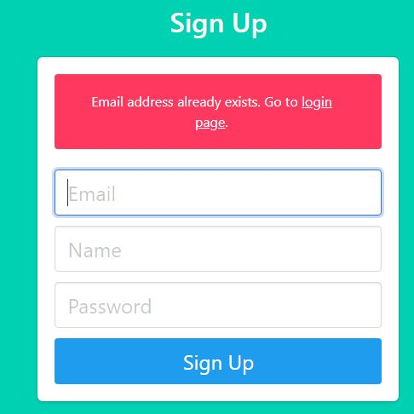
Строка пароль при регистрации | Высокий | Критичный | 1. Кликнуть на кнопку "Sing Up" в правой верхней части страницы 2. Поле,"Password" оставить пустым 3. Кликнуть на кнопку "Sign Up" | Поле является обязательным для заполнения сообщение об ошибке. | Пользователь успешно авторизуется в системе
Ограничения на поле «password» при регистрации | Высокий | Критичный | 1. Кликнуть на кнопку "Sing Up" в правой верхней части страницы 2. Поле,"Password" ввести любые (рус./анг.) символы/буквы/цифры в любом количестве 3. Кликнуть на кнопку "Sign Up" | Сообщение об ограничении длины строки/вводимых символах | Пользователь успешно регистрируется в системе | см.VSCode
Ограничения на поле «email» при регистрации | Средний | Основной | 1. Кликнуть на кнопку "Sing Up" в правой верхней части страницы 2. Поле "Email" дает ввести: русские буквы после «@»,пробел, не ставить «.» до ru, цифры +буквы+символы вперемешку любой длины 3. Кликнуть на кнопку "Sign Up" | Сообщение об ограничении длины строки/вводимых символах | Пользователь успешно регистрируется в системе
Страница «Login» | Высокий | Основной | 1. Кликнуть на кнопку "Login" в правой верхней части страницы 2. Поле,"Email" ввести корректный email,который регистрировали в системе без пароля 3. Поле «password» оставить пустым 4. Кликнуть на кнопку "Login" | сообщение об ошибке ввода пароля | Пользователь успешно авторизуется в системе

